상품제안서
크리스탈펄 터치펜 | 상품코드: S37402

 |  |  |  |  |  |  | 02-713-8555 | www.synergygift.co.kr
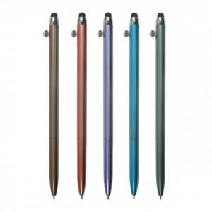

【상세/제작정보】 | <p style="text-align: left;" align="left"><span style="font-size: 14pt;">※ 배송비 1박스 1,000개 포장, 박스당 4,000원 부가세별도 발생</span></p>

【인쇄/포장옵션】 | 실크 / OPP(비닐)

【공급단가】 | 수량 | 500~ | 1,000~ | 3,000~ | 5,000~ | 10,000~
*VAT별도 | 단가 | 540원 | 530원 | 510원 | 490원 | 470원

【상품 URL】 | https://www.synergygift.co.kr:443/src/goods_detail.php?gdno=37402

